general
No | root_name | rank | avt | attack_type | class 1 | class 2 | stats | Định hướng | mô tả đánh thường | mô tả kỹ năng | chi tiết
1 | Helti | S |  | Melee | Swordsman | Mighty | config | Tankdamage Sát thương tuyến sau không cao | lao đến, chém | Chém 3 đòn, mỗi đòn gây sát thương lên mục tiêu và lên những kẻ địch phía sau. | Mục tiêu 1: melee Sát thương: x*power vật lí Mục tiêu 2: all behind mục tiêu 1 Sát thương y*power vật lí
2 | Meechik | S |  | Range | Marksman |  | - | Damage chính, Sát thương AOE không cao | bắn đại bác | Bắn viên đạn khổng lồ, gây () sát thương lên mục tiêu và () lên những kẻ xung quanh. | Mục tiêu 1: range Sát thương: x * power vật lí, áp dụng MARKSMAN Mục tiêu xung quanh: around Mục tiêu 1, không gồm mục tiêu 1 Sát thương y * power vật lí
3 | Sojeph | A |  | Range | Support |  | - | Hồi máu đơn mục tiêu Hỗ công | ném 1 con dao | Ném bình thuốc hồi máu cho đồng minh, sau đó phóng 1 con dao về phía kẻ địch. | Mục tiêu 1: đồng minh có tỉ lệ máu hiện tại thấp nhất, nếu ko còn đồng đội thì tự heal chính mình Máu hồi: x * power Mục tiêu 2: range Sát thương: 1* power vật lí
4 | Beel | SR |  | Range | Mage |  | - | Main AOE, đội hình buff 1 chủ lực. Sát thương cực cao, 1 đòn kết liễu cả team, tốn rất nhiều fury | gọi năng lượng hắc ám từ quả cầu tấn công đối thủ | Gọi bóng ma từ quả cầu bóng tối, gây () sát thương lên toàn bộ kẻ địch. | Mục tiêu: tất cả kẻ địch Sát thương: x * power phép
5 | Tons | SR | 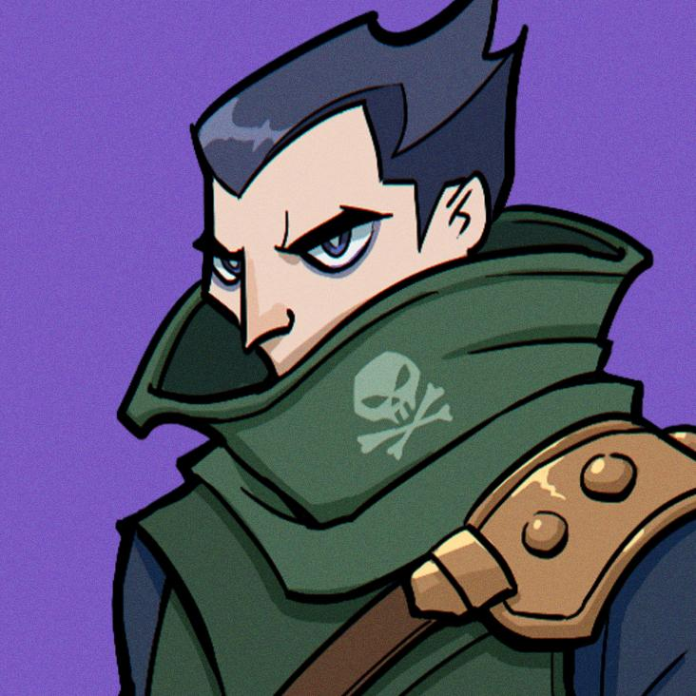 | Backstab | Assassin |  | - | Sát thủ dồn damage | dịch chuyển đến phía sau mục tiêu và chém | dịch chuyển đến phía sau, đâm 1 đòn chí tử, gây một lượng lớn sát thương | Mục tiêu: backstab Sát thương: x * power vật lí
6 | Herminia | B |  | Range | Marksman |  | - | Hỗ công | bắn 1 tên vào kẻ địch | bắn 1 tên mũi bạc vào kẻ địch, gây sát thương chuẩn | Mục tiêu: range Sát thương: 1 * power chuẩn Áp dụng bonus marksman
7 | Scrub | B |  | Melee | Sea-creature |  | - | Hỗ công | lao đến, đâm | đâm 1 phát với toàn bộ sức mạnh, gây sát thương cho mục tiêu và kẻ ngay phía sau | Mục tiêu 1: melee Sát thương: x*power vật lí Mục tiêu 2: behind mục tiêu 1 Sát thương y*power vật lí
8 | RowT | S |  | Range | Mage |  | - | Sát thương phép cao, yếu tố ngẫu nhiên | không đánh thường (0 fury) | dơ gây, đánh 1 tia sét xuống 1 kẻ địch ngẫu nhiên | Mục tiêu: random Sát thương: x*power phép
9 | Jenkins | SR |  | Melee | Swordsman |  | - | Chủ lực sát thương đơn mục tiêu | Lao tới chém ngọt | lao tới mục tiêu, chém liên tục 5 phát | Mục tiêu: melee Sát thương tổng: x*power + y*máu target (vật lí) | x = 3.5 y = 0.3
10 | OBonbee | A |  | Melee | Swordsman | Demon | - | Sát thương cột | Lao tới đâm | lao lên phía trước, chém 2 tay, gây sát thương kẻ địch tuyến trên cùng | Mục tiêu: cột gần nhất (nearest column) Sát thương: x*power vật lí
11 | Kaibon | B |  | Melee | Support |  | - | buff tốc và fury | Lao đến đập đàn (0 fury, xảy ra khi không còn mục tiêu cho skill) | Đánh 1 đoạn nhạc hưng phấn, tăng tất cả đồng minh fury và speed up | Mục tiêu: all allies khác fury: x speed up: y% | x = 5 y = 10
12 | Salvatafo | SSR |  | Melee | Swordsman | Wild | - | tankdamage cực khoẻ | Sao tớt rút kiếm chém | Nhảy lên, rút kiếm, đâm từ trên trời xuống thanh kiếm mặt trời, gây sát thương phép hình dấu cộng. Hồi máu theo lượng kẻ địch trúng chiêu | Mục tiêu: dấu cộng (melee) Sát thương: x*power phép Máu hồi: số địch trúng chiêu * y * power
13 | Scott_Papagal | SR |  | Backstab | Assassin | Marksman | - | chủ lực đội hình marksman khi kích hoạt skilll | mode 1: quạ bay tới đánh backstab mode 2: người cầm súng bắn range | Khi máu giảm dưới 50%, Papagal chết, Scott nổi giận tăng mạnh speed, đổi sang dùng súng | Điều kiện: máu lần đầu giảm < 50% Chuyển mode 2: Kiểu đánh: range Speed tăng: 100
14 | Tad | A |  | Melee | Mighty | Wild | - | tanker chính | lao tới, dùng 2 tay cào xuống | lao tới, cào liên tiếp 3 lần, kích hoạt nội tại WILD cả 3 lần nếu có | Mục tiêu: melee Sát thương tổng: x*y*power vật lí Hồi máu theo Wild: nội tại wild * y
15 | Alex | B |  | Melee | Knight | Cyborg | - | tanker chính | dùng khiên công nghệ húc | khiên từ trường kích hoạt, tăng giáp và hồi máu cho chủ thể. | Mục tiêu: bản thân Máu hồi: x * max_health Buff armor: y (cộng thẳng) | x = 25 y = 5
16 | QChi | A |  | Range | Mage | Demon | - | pháp sư | vẩy | Bắn luồng sức mạnh ra phía trước, gây sát thương toàn bộ kẻ địch đứng đầu mỗi hàng | Mục tiêu: kẻ địch đầu mỗi hàng Sát thương: x*power phép
17 | Galdalf | A |  | Range | Mage | Wild | - | buff | ma lực nhỏ nhẹ bay ra từ tay | Đầu trận: đồng minh ngay phía trước được speed up, tăng fury và power | Targets: Đồng minh ngay phía trước Fury buff: x Power buff: y * power SpeedUp: z | x = 20 y = 0.3 z = 0.2
18 | Mealodo | B |  | Melee | None |  | - | Hỗ công | lao tới chém | Chém 2 phát | Mục tiêu: melee Sát thương tổng: x*power vật lý
19 | Geechoso | B |  | Range | None |  | - | Hỗ công | đứng bắn | Bắn 2 phát | Mục tiêu: range Sát thương tổng: x*power vật lý
20 | Anglersei | S |  | Melee | Sea-creature | Grappler | - | Tank damage | lao đến đấm | Đập 2 tay từ trên xuống, làm choáng mục tiêu 1 lượt | Mục tiêu: melee Sát thương: power * x vật lý Thêm status cho mục tiêu: Stun (1 turn)
21 | Usha | S |  | Melee | Demon |  | - | Chủ công, tank control | lao tới cắn | Cắn địch, gây sát thương dựa trên máu đã mất và hồi máu dựa trên lượng sát thương gây ra. Nếu kết liễu kẻ địch, speed up 100% và tăng fury | Mục tiêu: melee Sát thương: power * x * tỉ lệ máu mất (phép) Speed up: 100% Fury tăng: 100%
22 | Daedra | A |  | Melee | Knight | Demon | - | Tankdamage | lao tới chém | Hoá đầu quỷ, kiếm quỷ, lao đến kẻ địch, bổ 1 phát gây sát thương phép và trừ thẳng giáp kẻ địch | Mục tiêu: melee Sát thương x * power (phép) Giáp giảm: y
23 | LiuHi | B |  | Melee | Support |  | - | buff máu + fury máu hồi ít, đội hình buff fury | vẩy 1 phấn hoa trắng bay đến kẻ địch | Vẫy cánh hoa, phấn vàng rơi, hồi máu cho bản thân và đồng minh cạnh bên theo hình dấu cộng | Mục tiêu: đồng minh dấu cộng (bản thân) Máu hồi: x * power

